스토리보드
 |  |  |  |  |  |  |  | y
스토리보드

프로젝트명 | ohouse | 화면명 | 비밀번호찾기 | 디바이스 | 데스크탑 | 화면설명(Description)
디렉토리 | 비밀번호 찾기 | 작성자 | 강민 |  |  | 1 | 아이디입력
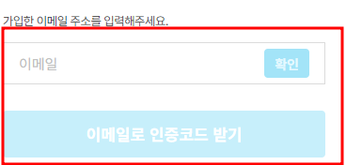 YOUR SCREEN LAYOUT HERE |  |  |  |  |  | 2
 |  |  |  |  |  | 3
 |  |  |  |  |  | 4
 |  |  |  |  |  | 5
 |  |  |  |  |  | 6
 |  |  |  |  |  | 개발 사항
 |  |  |  |  |  | 1. 입력한 아이디로 데이터 확인 후 비밀번호 변경 페이지로 이동

